Лист5
Наименование показателя |  |  |  |  |  |  | Код |  | Код | Деятельность |  |  | Деятельность по госу- |  |  | Приносящая доход |  | Итого
 |  |  |  |  |  |  | строки |  | аналитики | с целевыми средствами |  |  | дарственному заданию |  |  | деятельность
1 |  |  |  |  |  |  | 2 |  | 3 | 4 |  |  | 5 |  |  | 6 |  | 7
Операции с обязательствами |  |  |  |  |  |  | 510 |  |  | - |  |  | 691,642.13 |  |  | -3,153.28 |  | 688,488.85
(стр. 520+стр. 530+стр. 540+стр. 550+стр. 560)
Чистое увеличение прочей кредиторской задолженности |  |  |  |  |  |  | 540 |  |  | - |  |  | 699,259.17 |  |  | -3,153.28 |  | 696,105.89
в том числе: |  |  |  |  |  |  | 541 |  | 730 | 56,500.00 |  |  | 4,497,691.68 |  |  | 27,225.50 |  | 4,581,417.18
увеличение прочей кредиторской задолженности
уменьшение прочей кредиторской задолженности |  |  |  |  |  |  | 542 |  | 830 | 56,500.00 |  |  | 3,798,432.51 |  |  | 30,378.78 |  | 3,885,311.29
Чистое изменение доходов будущих периодов |  |  |  |  |  |  | 550 |  | х | - |  |  | 741.82 |  |  | - |  | 741.82
Чистое изменение резервов предстоящих расходов |  |  |  |  |  |  | 560 |  | х | - |  |  | -8,358.86 |  |  | - |  | -8,358.86

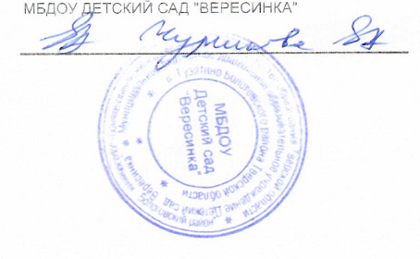
Руководитель |  |  | Чуринова Е. А. |  |  |  |  |  |  | Главный бухгалтер
 | (подпись) |  | (расшифровка подписи) |  |  |  |  |  |  |  |  | (подпись) |  |  |  |  | (расшифровка подписи)

 |  | Централизованная бухгалтерия
 |  |  |  |  |  | (наименование, ОГРН, ИНН, КПП, местонахождение)

 |  | Руководитель
 |  | (уполномоченное лицо) |  |  | (должность) |  |  |  |  |  | (подпись) |  |  |  | (расшифровка подписи)

Исполнитель | Главный бухгалтер |  |  |  |  |  |  | Смирнова Анна Васильевна |  |  |  |  |  | 8 (48238) 2-23-82, 2-21-06, tsbbu@mail.ru
 | (должность) |  |  | (подпись) |  |  |  | (расшифровка подписи) |  |  |  |  |  | (телефон, e-mail)

"01" января 2024

